裏
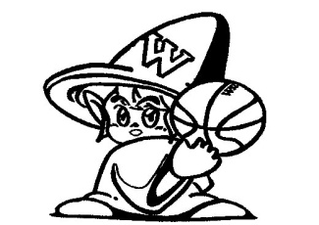

-

表 (5)


TOCHIO



WIZARDS

-

表 (4)
TOCHIO

WIZARDS

-

表
TOCHIO

WIZARDS

-

表 (2)
TOCHIO

WIZARDS

-

表 (3)
TOCHIO

WIZARDS

-

